Simple
2026-01-12 |  | Bending radius and Wall thinning
Formula calculate wall thinning in Extrados and thickening in Intrados.
The calculations is close to measured value when we adjust bending temperature in Extrados and Intrados. (Uncertainty with thin wall and radius under 2D).

Dwg No. | Description | OD | ID | Wall thickness | Bending radius |  | Inner wall | % thickening | Outer wall | % thinning
 | 90o Bend | 273.1 | 244.5 | 14.3 |  | 1223 | 16.0 | 11.8 | 12.9 | 9.6

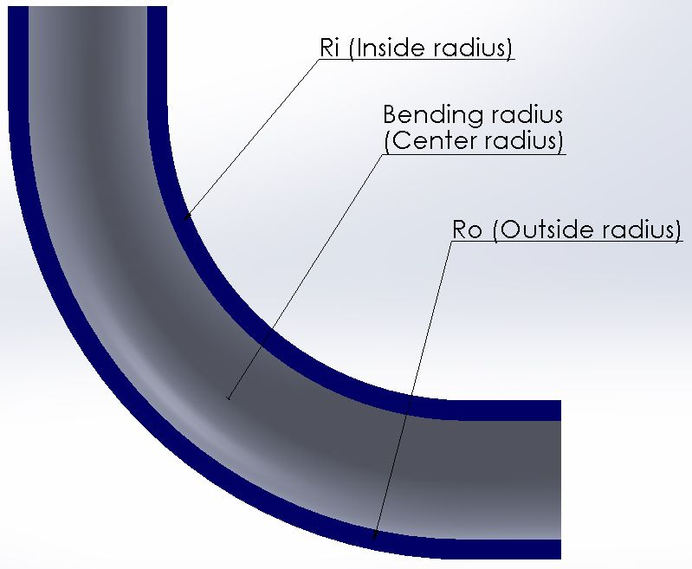
 |  |  |  |  |  |  | Ri | Radius center Intrados
 |  |  |  |  |  |  | Arc i | Arc Intrados
 |  |  |  |  |  |  | Ro | Radius center Extrados
 |  |  |  |  |  |  | Arc o | Arc Extrados

